Screen specification main okr
Remove "本人のみ".
Add timeframe (Dropdown).
and, the default is the default timeframe(which is the same as that of header).
目標新規登録
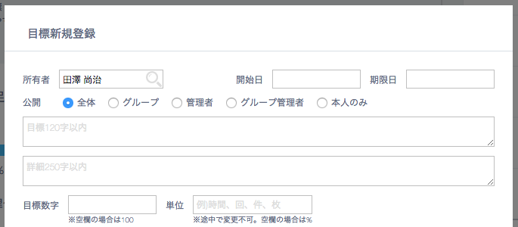
◯owner = user or group
・全体
・グループ
・管理者
・グループ管理者
◯owner = company
・全体
・管理者

Dropdown. and, the default is automatically defined by 'defaultDisclosureType' in redux state.
目標の時間枠

Disable this form when 担当者 is not specified.

Validation error message is shown around here with red characters.
The data is sent only by pushing this button, not by pushing Enter key.

Use API AE0412 in throwing API.
ex.)
v1/parentokrs/search.json?tfid=1&wtype=2&wid=5&q=新しい
"tfid" = the selected timeframe id in dropdown.
"wtype" = owner type of the selected owner in dropdown. (user="1", group="2", company="3")
"wid" = owner user/group/company id of the selected owner in dropdown.
"q" = search word.

Screen specification sub okr
サブ目標新規登録

サブ目標新規登録

紐付け先目標

新卒採用で30名確保する。

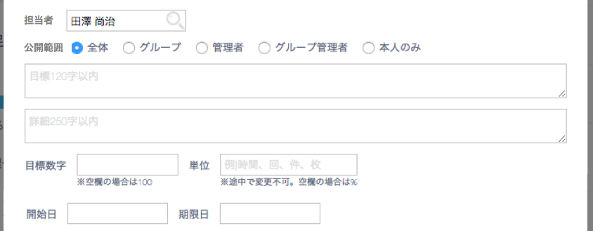

If the owner of a new registered okr and the owner of the parent okr are the same, you need to set "2"(key result) on "okrType" in json when you send API.
On the other hand, if they are different, you need to set "1"(objective) on "okrType" in json.
Dropdown. and, the default is automatically defined by 'defaultDisclosureType' in redux state.

Validation error message is shown around here with red characters.
The data is sent only by pushing this button, not by pushing Enter key.

Change the title to "サブ目標作成". not "OKR追加".

